Intervalos confianza
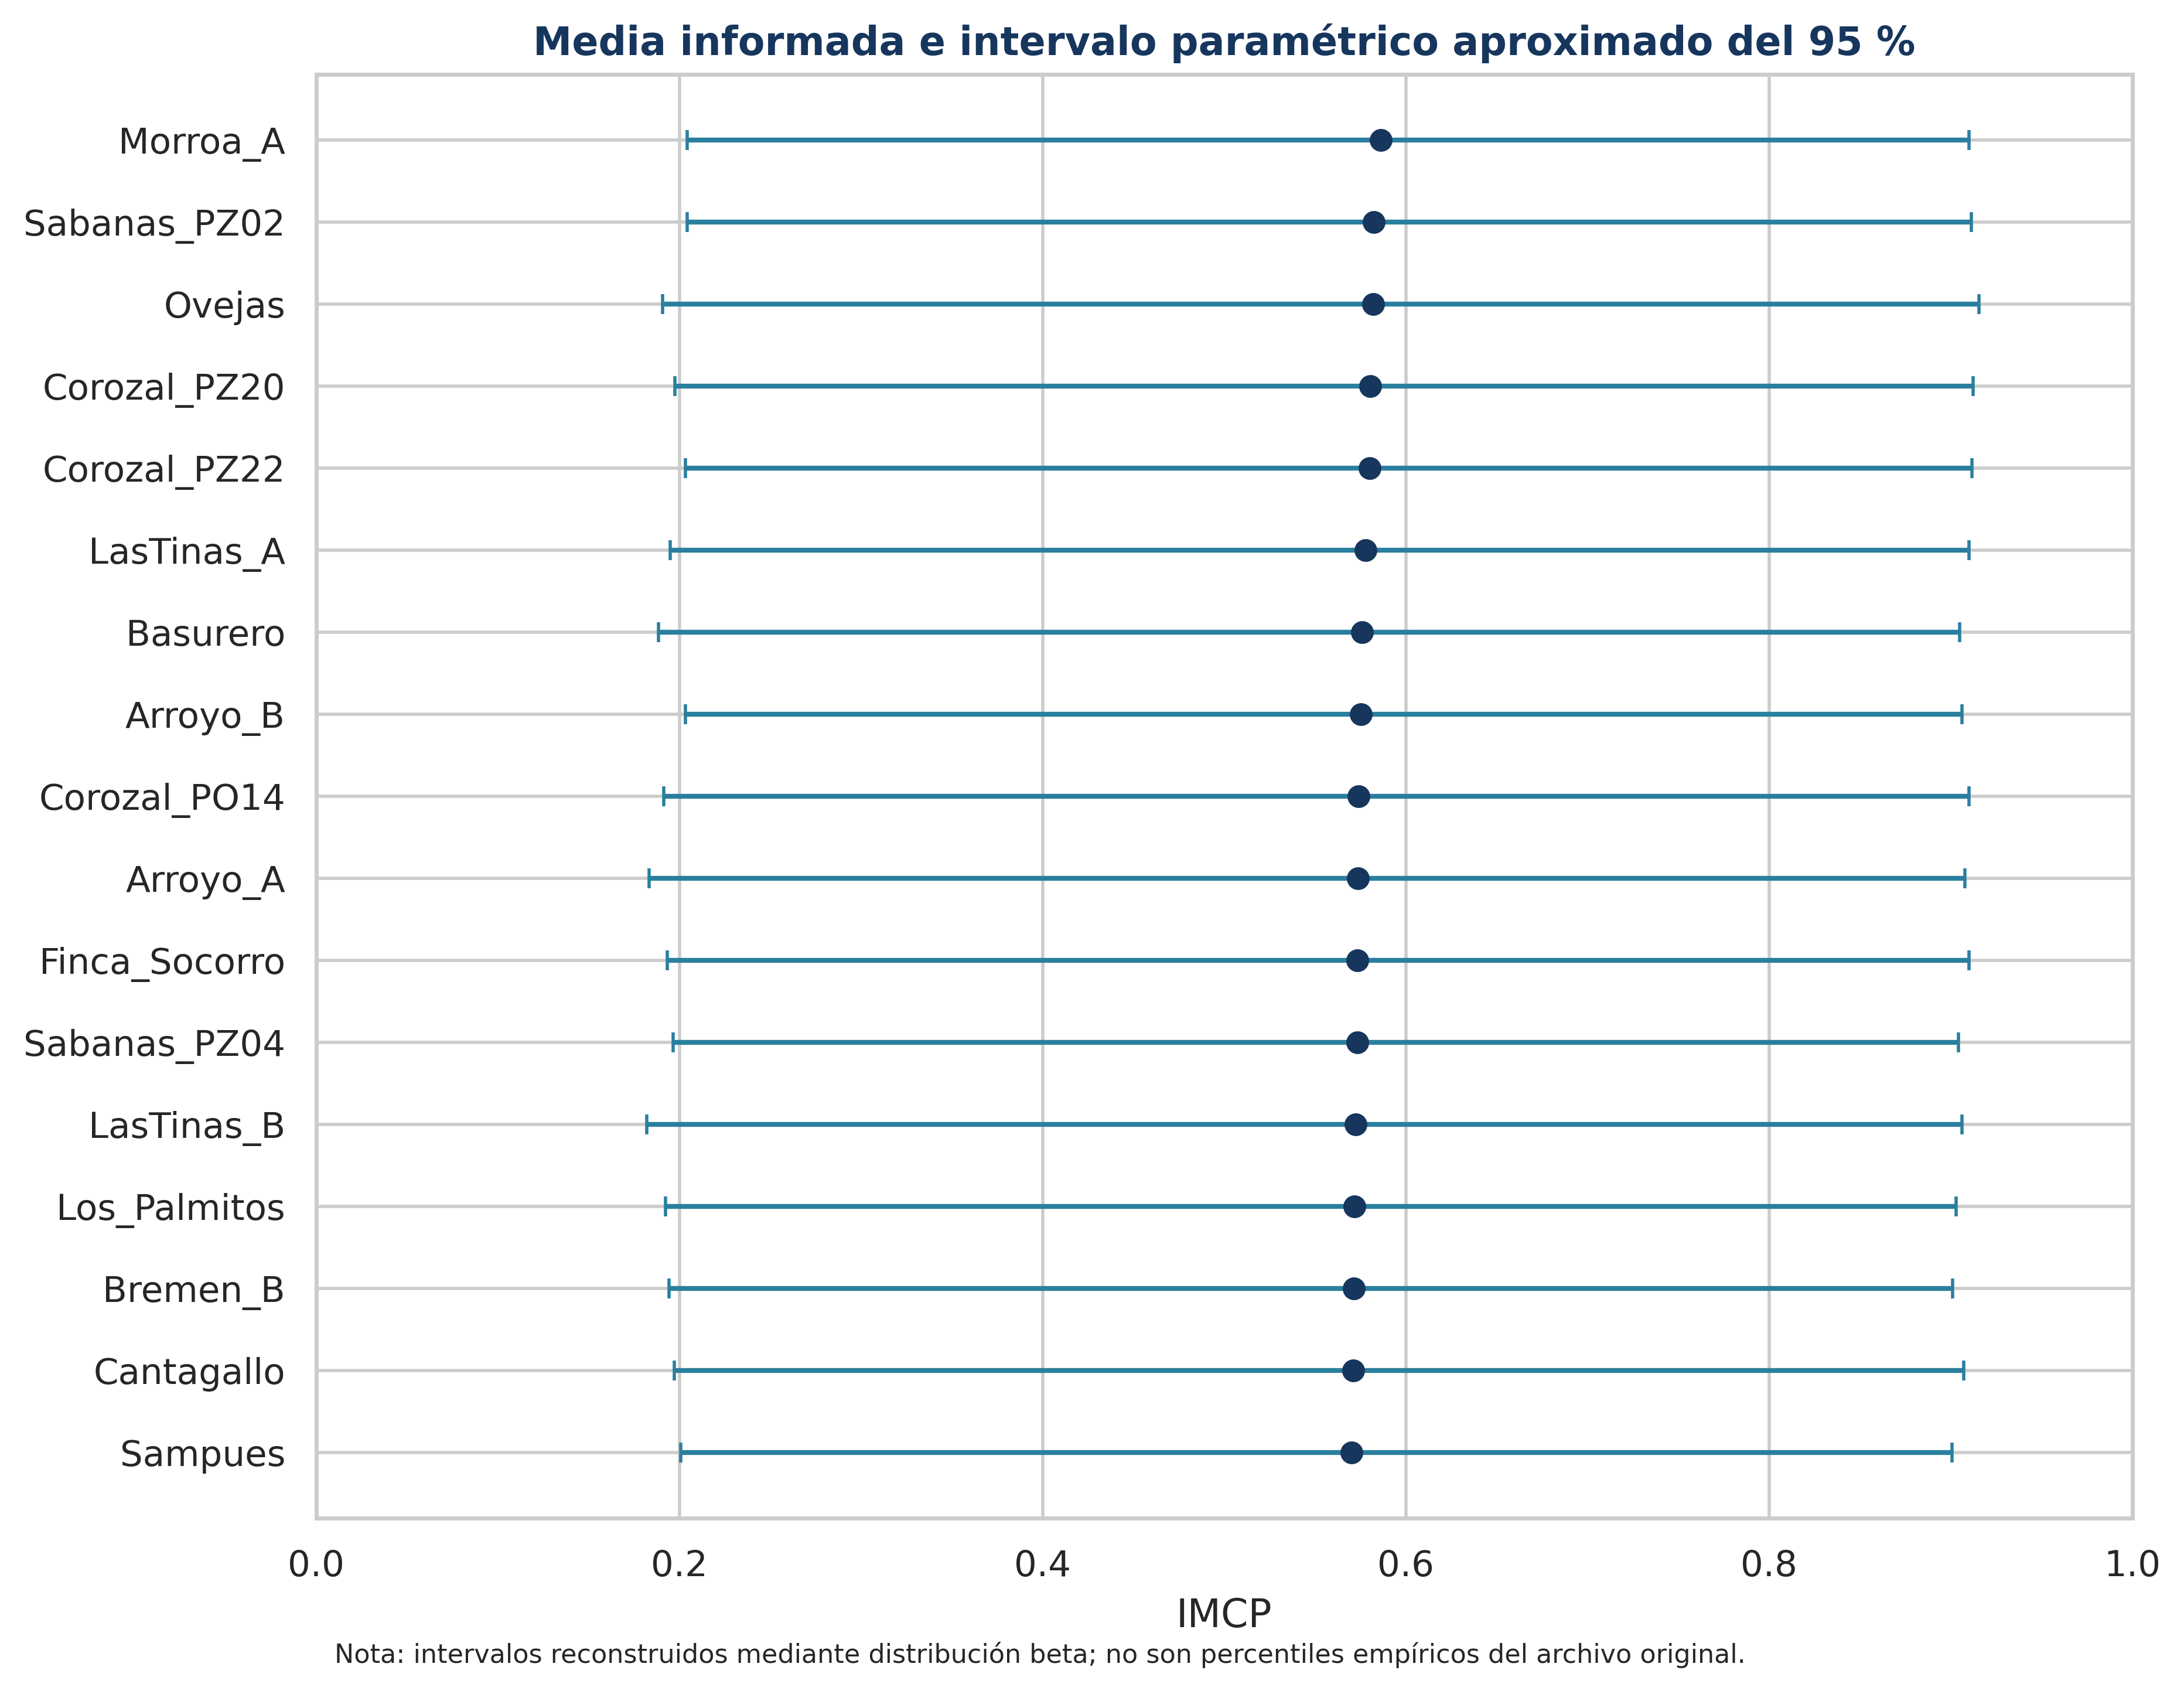
Intervalos de confianza aproximados
Reconstrucción beta; no equivale a percentiles empíricos originales

Pozo | Media | P2,5 | Mediana | P97,5 | Ancho | Cobertura del IMCP original
Sampues | 0.5699 | 0.2006 | 0.5773 | 0.9006 | 0.7000 | Sí
Finca_Socorro | 0.5732 | 0.1932 | 0.5826 | 0.9102 | 0.7170 | Sí
Ovejas | 0.5822 | 0.1908 | 0.5915 | 0.9155 | 0.7246 | No
Los_Palmitos | 0.5717 | 0.1925 | 0.5801 | 0.9029 | 0.7104 | Sí
Morroa_A | 0.5862 | 0.2042 | 0.5955 | 0.9101 | 0.7058 | Sí
Bremen_B | 0.5715 | 0.1941 | 0.5817 | 0.9011 | 0.7070 | Sí
LasTinas_A | 0.5778 | 0.1948 | 0.5921 | 0.9102 | 0.7154 | Sí
LasTinas_B | 0.5725 | 0.1819 | 0.5817 | 0.9063 | 0.7244 | Sí
Arroyo_A | 0.5735 | 0.1832 | 0.5822 | 0.9078 | 0.7247 | Sí
Arroyo_B | 0.5752 | 0.2032 | 0.5837 | 0.9063 | 0.7031 | Sí
Sabanas_PZ02 | 0.5824 | 0.2041 | 0.5935 | 0.9112 | 0.7071 | No
Sabanas_PZ04 | 0.5732 | 0.1967 | 0.5852 | 0.9042 | 0.7076 | Sí
Basurero | 0.5758 | 0.1883 | 0.5832 | 0.9048 | 0.7165 | Sí
Corozal_PO14 | 0.5739 | 0.1913 | 0.5825 | 0.9100 | 0.7187 | No
Corozal_PZ20 | 0.5805 | 0.1975 | 0.5886 | 0.9122 | 0.7147 | Sí
Corozal_PZ22 | 0.5802 | 0.2034 | 0.5922 | 0.9117 | 0.7083 | No
Cantagallo | 0.5711 | 0.1970 | 0.5833 | 0.9073 | 0.7103 | Sí

Distribuciones
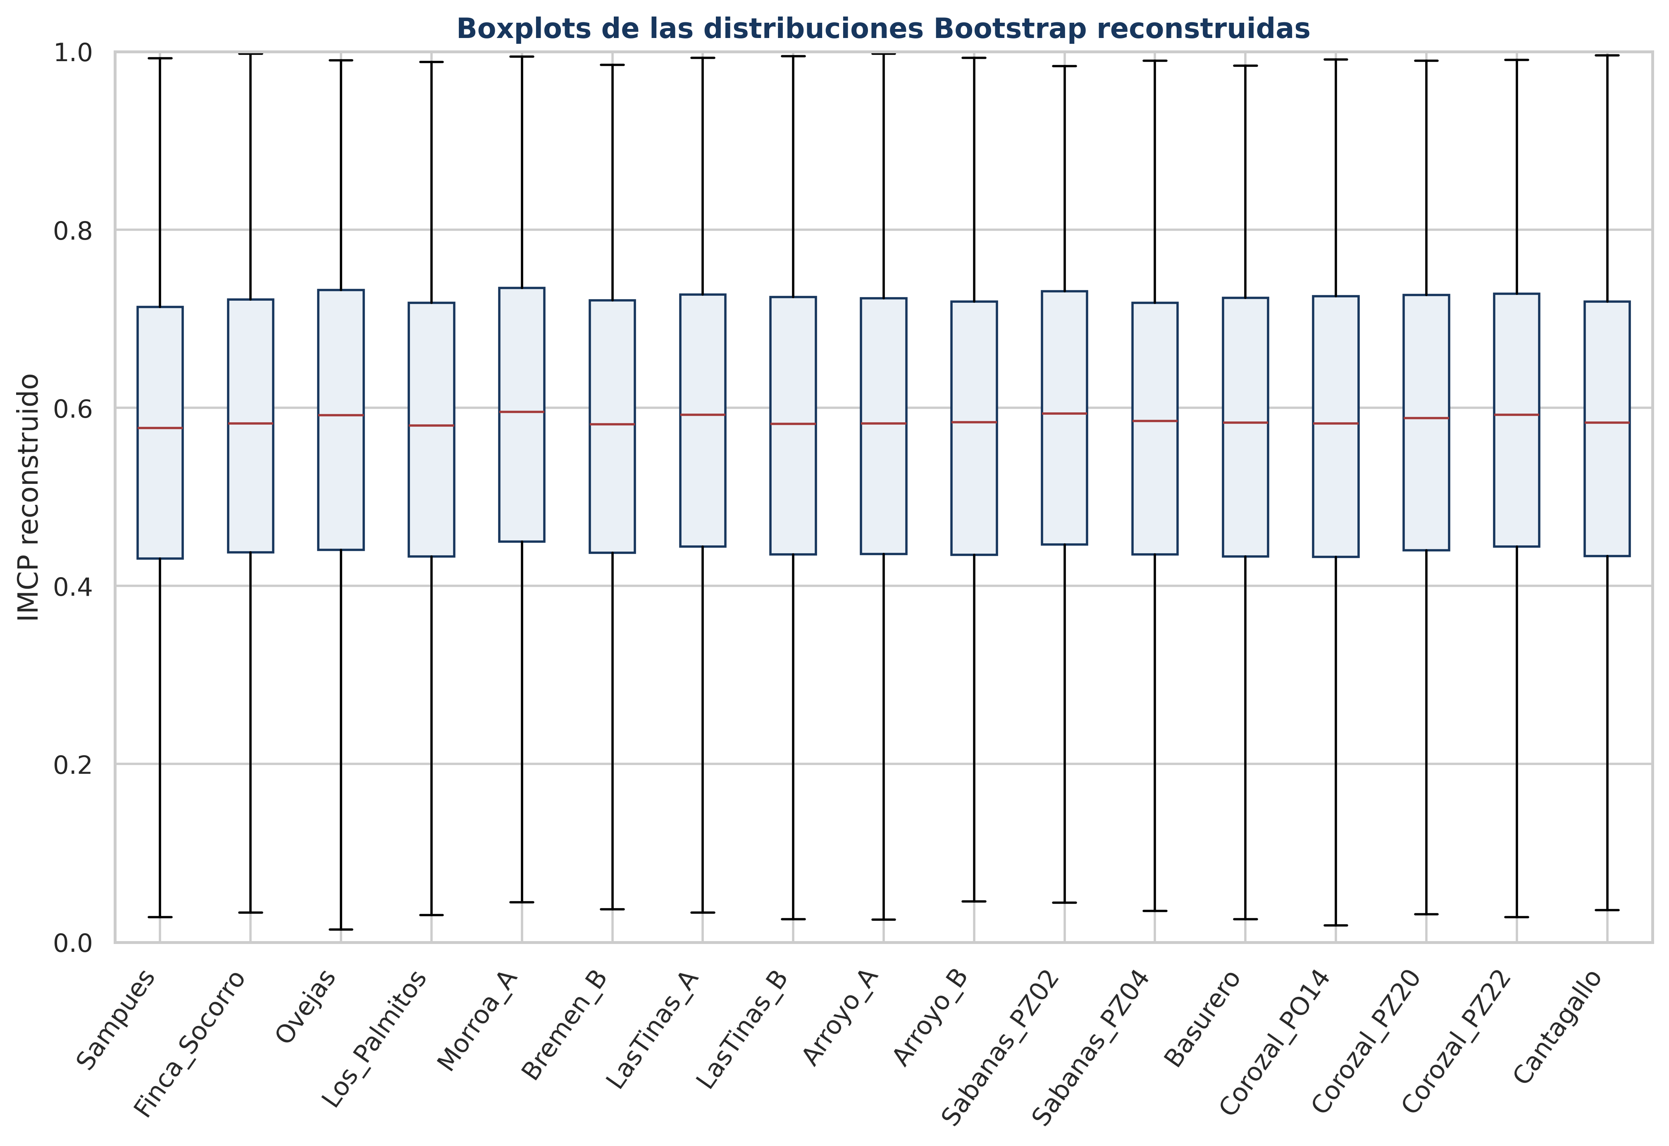
Distribuciones Bootstrap reconstruidas
Parámetros beta obtenidos por método de momentos

Pozo | Alpha | Beta | Media teórica | DE teórica | Nota
Sampues | 3.2571 | 2.4578 | 0.5699 | 0.1911 | Reconstrucción paramétrica
Finca_Socorro | 3.2038 | 2.3852 | 0.5732 | 0.1927 | Reconstrucción paramétrica
Ovejas | 3.1240 | 2.2422 | 0.5822 | 0.1955 | Reconstrucción paramétrica
Los_Palmitos | 3.2336 | 2.4225 | 0.5717 | 0.1918 | Reconstrucción paramétrica
Morroa_A | 3.3878 | 2.3916 | 0.5862 | 0.1892 | Reconstrucción paramétrica
Bremen_B | 3.2522 | 2.4386 | 0.5715 | 0.1913 | Reconstrucción paramétrica
LasTinas_A | 3.2686 | 2.3880 | 0.5778 | 0.1914 | Reconstrucción paramétrica
LasTinas_B | 3.1942 | 2.3854 | 0.5725 | 0.1929 | Reconstrucción paramétrica
Arroyo_A | 3.1076 | 2.3108 | 0.5735 | 0.1952 | Reconstrucción paramétrica
Arroyo_B | 3.3377 | 2.4645 | 0.5752 | 0.1895 | Reconstrucción paramétrica
Sabanas_PZ02 | 3.3788 | 2.4223 | 0.5824 | 0.1891 | Reconstrucción paramétrica
Sabanas_PZ04 | 3.3370 | 2.4847 | 0.5732 | 0.1894 | Reconstrucción paramétrica
Basurero | 3.2308 | 2.3801 | 0.5758 | 0.1922 | Reconstrucción paramétrica
Corozal_PO14 | 3.1582 | 2.3444 | 0.5739 | 0.1939 | Reconstrucción paramétrica
Corozal_PZ20 | 3.1950 | 2.3091 | 0.5805 | 0.1935 | Reconstrucción paramétrica
Corozal_PZ22 | 3.2435 | 2.3470 | 0.5802 | 0.1922 | Reconstrucción paramétrica
Cantagallo | 3.1911 | 2.3969 | 0.5711 | 0.1928 | Reconstrucción paramétrica

Estabilidad ranking
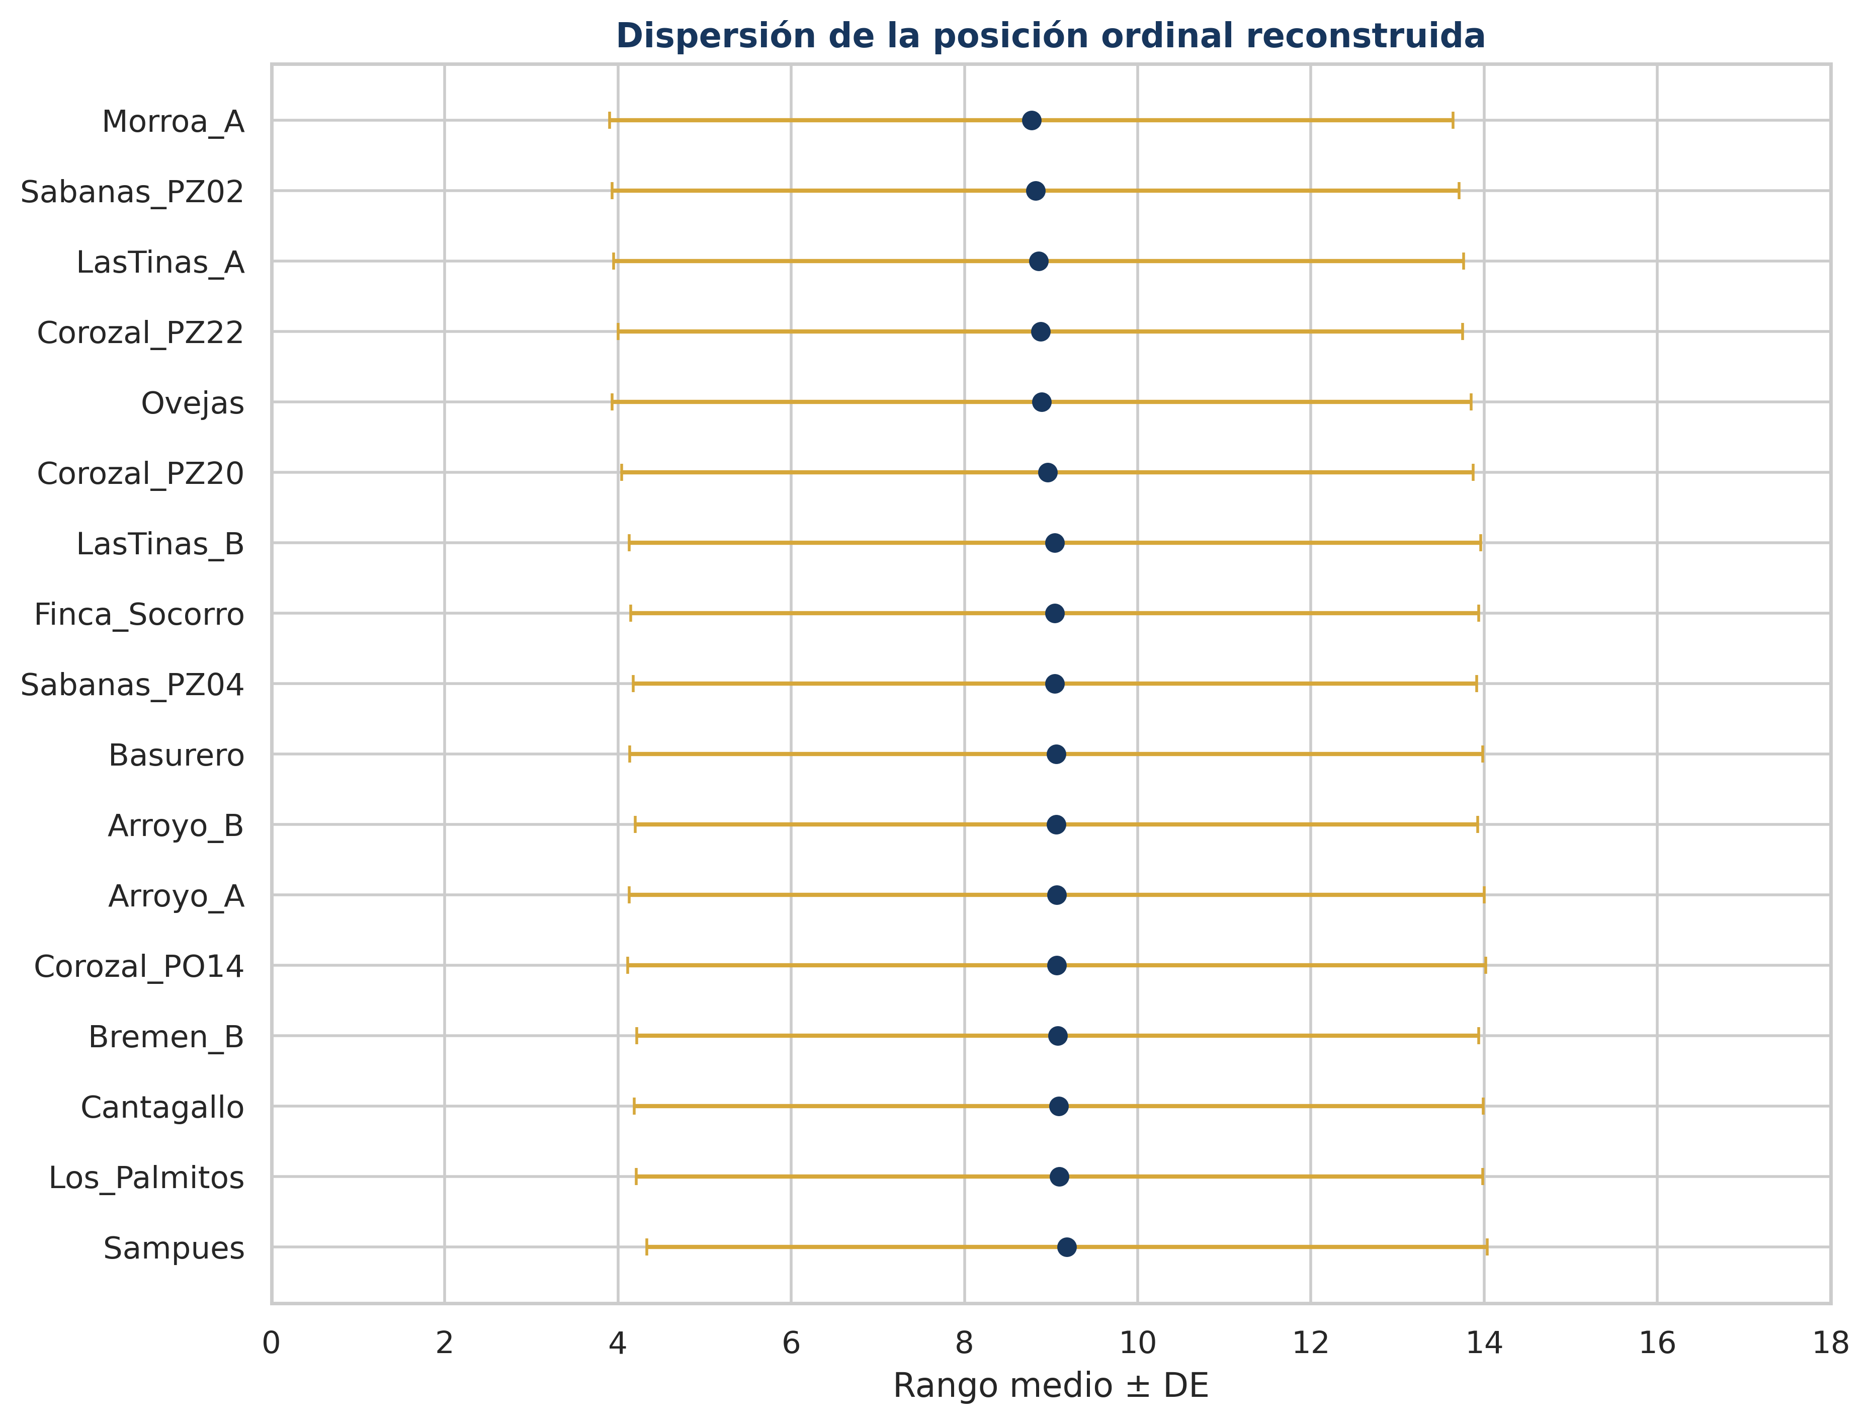
Estabilidad del ranking
Diagnóstico auxiliar basado en la reconstrucción paramétrica independiente

Pozo | Rango por media | Rango medio | DE rango | Moda rango | P(mismo rango) | P(top 3) | P(bottom 3)
Sampues | 17 | 9.18 | 4.85 | 12 | 5.8% | 16.2% | 18.4%
Finca_Socorro | 11 | 9.04 | 4.90 | 15 | 5.8% | 17.4% | 17.9%
Ovejas | 3 | 8.89 | 4.96 | 1 | 5.6% | 18.4% | 17.8%
Los_Palmitos | 14 | 9.09 | 4.89 | 15 | 6.0% | 17.0% | 18.3%
Morroa_A | 1 | 8.77 | 4.87 | 2 | 6.0% | 18.6% | 16.2%
Bremen_B | 15 | 9.08 | 4.86 | 10 | 6.1% | 16.9% | 17.9%
LasTinas_A | 6 | 8.86 | 4.91 | 1 | 6.4% | 18.6% | 17.0%
LasTinas_B | 13 | 9.04 | 4.92 | 17 | 5.9% | 17.7% | 18.0%
Arroyo_A | 10 | 9.07 | 4.94 | 17 | 5.7% | 17.6% | 18.3%
Arroyo_B | 8 | 9.06 | 4.86 | 10 | 6.3% | 17.0% | 17.7%
Sabanas_PZ02 | 2 | 8.82 | 4.89 | 3 | 6.2% | 18.7% | 16.7%
Sabanas_PZ04 | 12 | 9.04 | 4.87 | 9 | 6.0% | 17.3% | 17.6%
Basurero | 7 | 9.06 | 4.92 | 17 | 6.0% | 17.6% | 18.2%
Corozal_PO14 | 9 | 9.07 | 4.95 | 16 | 5.8% | 18.0% | 18.3%
Corozal_PZ20 | 4 | 8.96 | 4.91 | 2 | 6.0% | 18.0% | 17.4%
Corozal_PZ22 | 5 | 8.88 | 4.87 | 4 | 6.1% | 18.0% | 16.7%
Cantagallo | 16 | 9.09 | 4.90 | 17 | 6.0% | 17.2% | 17.9%

Convergencia
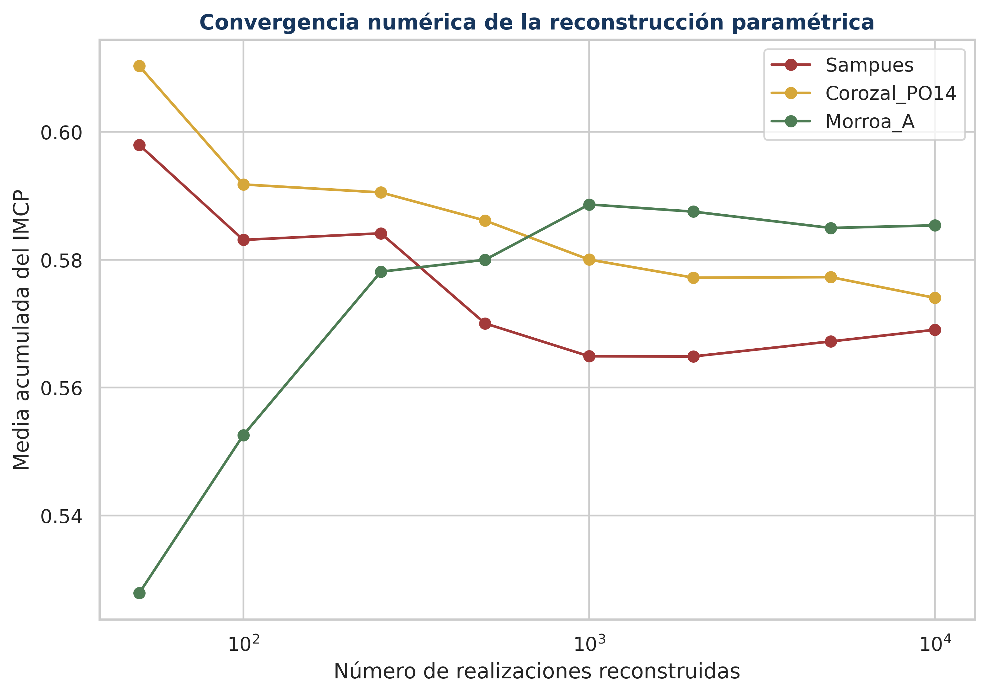
Convergencia de la reconstrucción
Media acumulada para tres pozos representativos

N | Sampues | Corozal_PO14 | Morroa_A
50 | 0.5980 | 0.6103 | 0.5278
100 | 0.5831 | 0.5918 | 0.5526
250 | 0.5841 | 0.5905 | 0.5781
500 | 0.5700 | 0.5861 | 0.5800
1000 | 0.5649 | 0.5800 | 0.5886
2000 | 0.5649 | 0.5772 | 0.5875
5000 | 0.5672 | 0.5773 | 0.5850
10000 | 0.5690 | 0.5740 | 0.5854

Interpretación
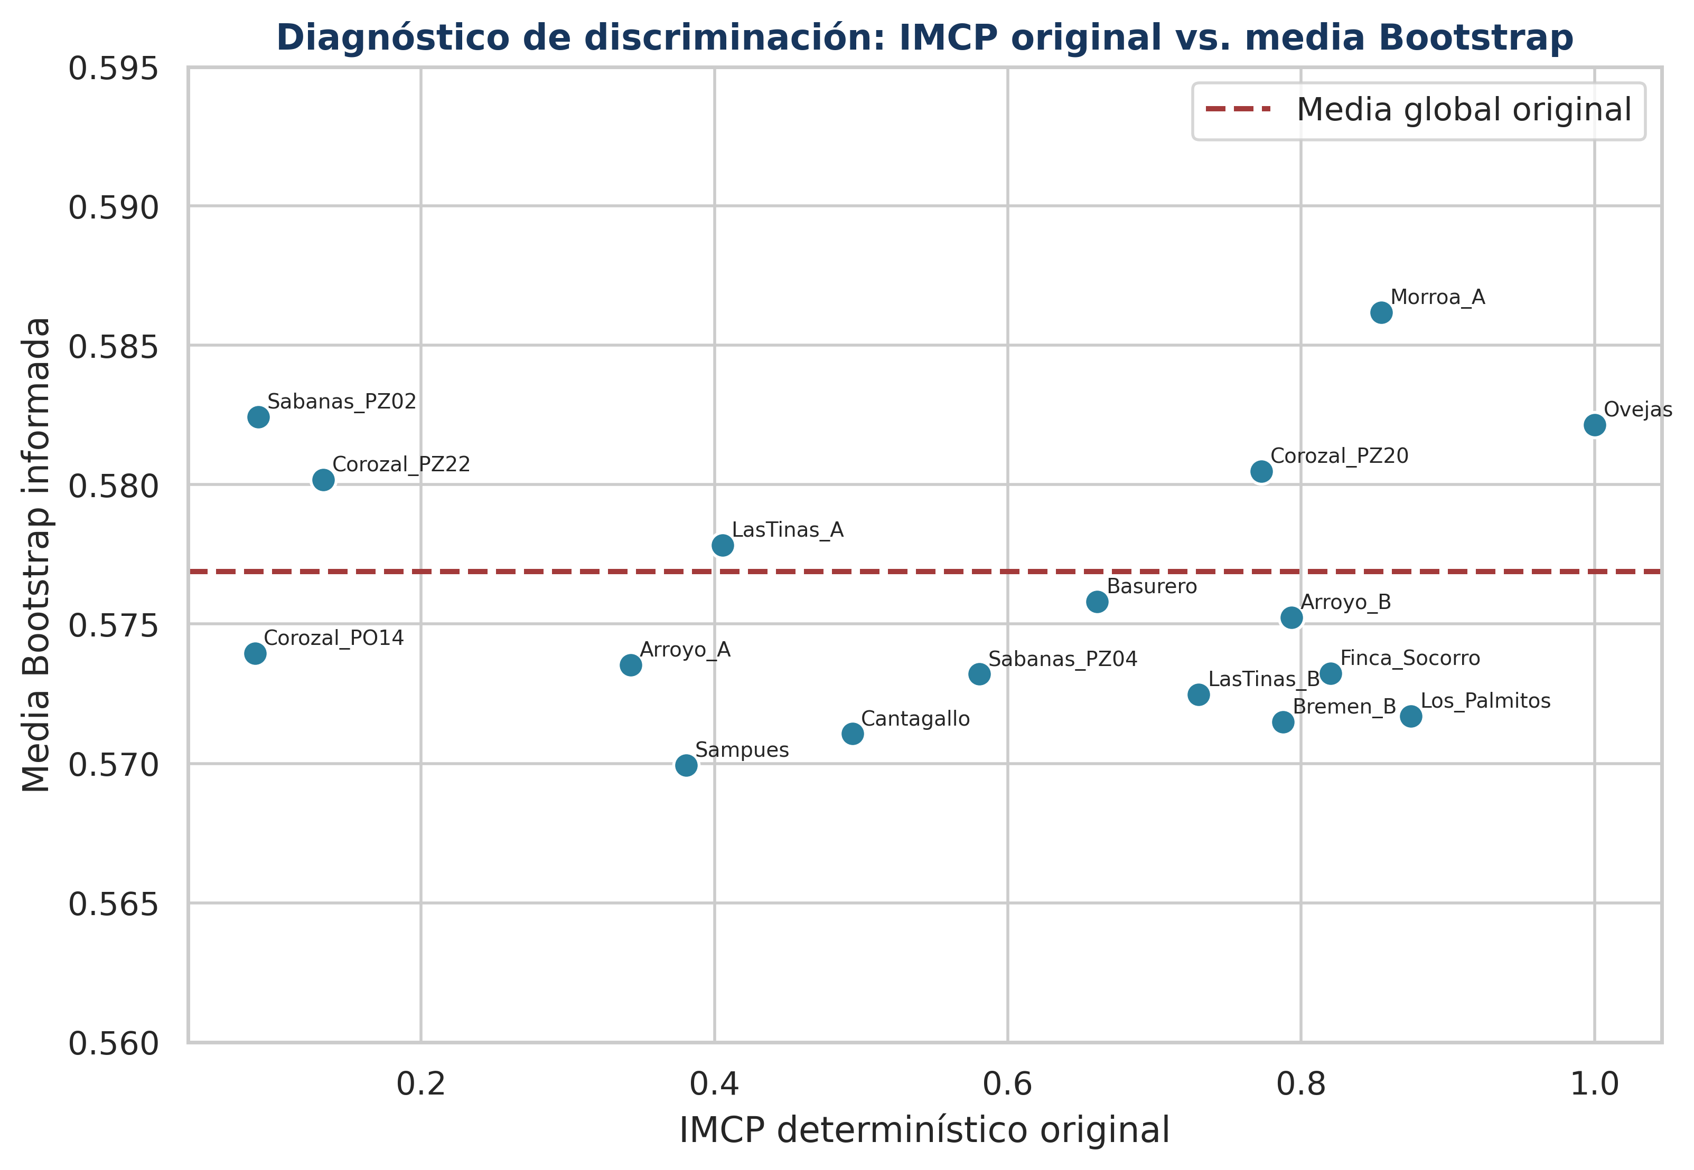
Interpretación científica
Lectura integrada y alcance inferencial

Pregunta | Respuesta auditada
¿Qué demuestra Bootstrap? | La salida demuestra estabilidad del centro agregado del conjunto, pero no estabilidad individual ni del ranking de los 17 pozos.
¿Qué aporta frente a Monte Carlo? | Bootstrap debería representar incertidumbre muestral; Monte Carlo del Anexo 13 representa incertidumbre en los pesos. Son fuentes distintas.
¿Qué aporta frente a Sobol? | Sobol atribuye la varianza a los pesos; Bootstrap evalúa repetibilidad estadística si se remuestrea la unidad hidrogeológica apropiada.
¿Cómo complementa Spearman? | Spearman mide concordancia entre rankings de escenarios; Bootstrap debería asignar incertidumbre a cada posición. La salida actual no preserva esa diferenciación.
Implicación hidrogeológica | La fuerte contracción hacia la media global borra los contrastes entre recuperación, descenso leve y descenso fuerte; no debe reemplazar la interpretación por pozo.
Decisión | Conservar la salida como diagnóstico agregado y repetir el Bootstrap sobre series temporales por pozo o mediante un esquema jerárquico que preserve pozo y tiempo.

Conclusiones
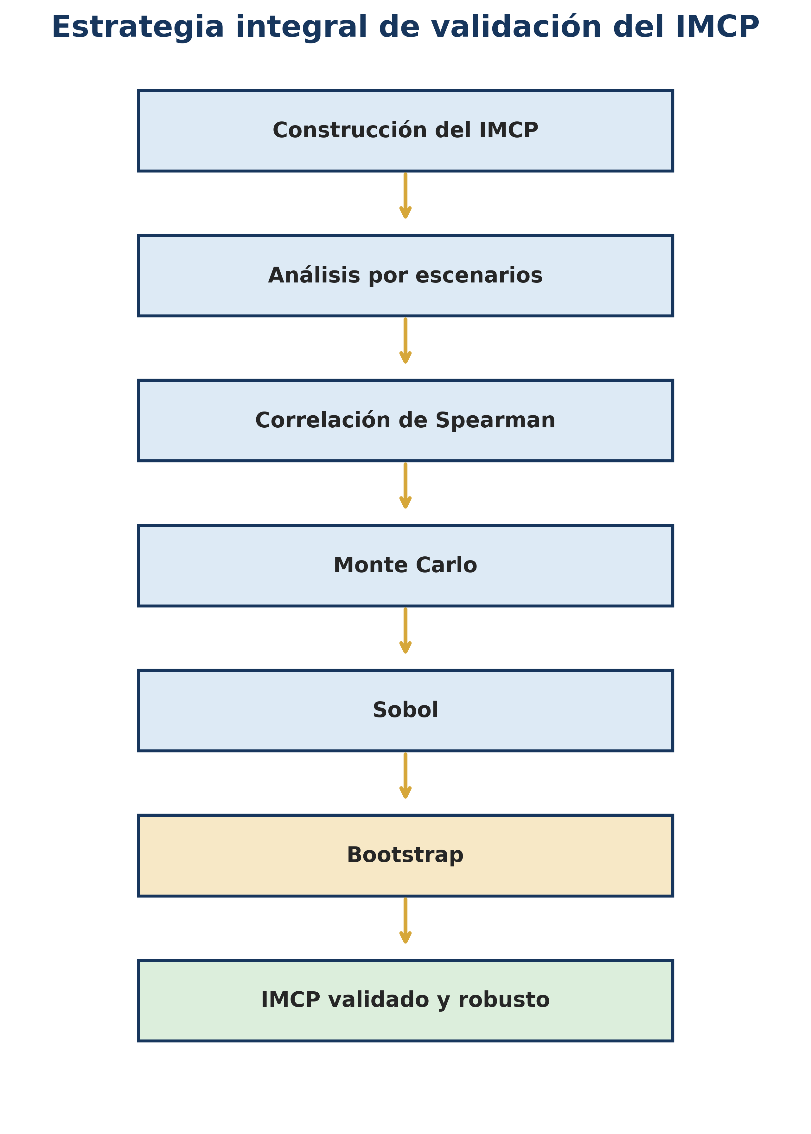
Conclusiones

N.º | Conclusión
1 | Las medias Bootstrap reproducen el centro agregado del IMCP con escasa dispersión entre pozos.
2 | Las desviaciones estándar cercanas a 0,19 indican amplitud sustantiva de la distribución resumida.
3 | La salida no conserva la heterogeneidad del IMCP determinístico y no valida el ranking individual.
4 | Los intervalos presentados son aproximaciones beta, no intervalos empíricos originales.
5 | Bootstrap complementa Monte Carlo y Sobol al abordar incertidumbre muestral, no incertidumbre paramétrica de pesos.
6 | Spearman verifica concordancia entre escenarios; un bootstrap correcto debe cuantificar la incertidumbre de esa concordancia y de cada rango.
7 | La interpretación hidrogeológica individual requiere preservar la identidad y la dependencia temporal de cada pozo.
8 | Se recomienda repetir el procedimiento mediante bootstrap temporal por bloques o jerárquico y almacenar todas las réplicas.

